Layout
1 | Vỡ thẻ html
 | Actual

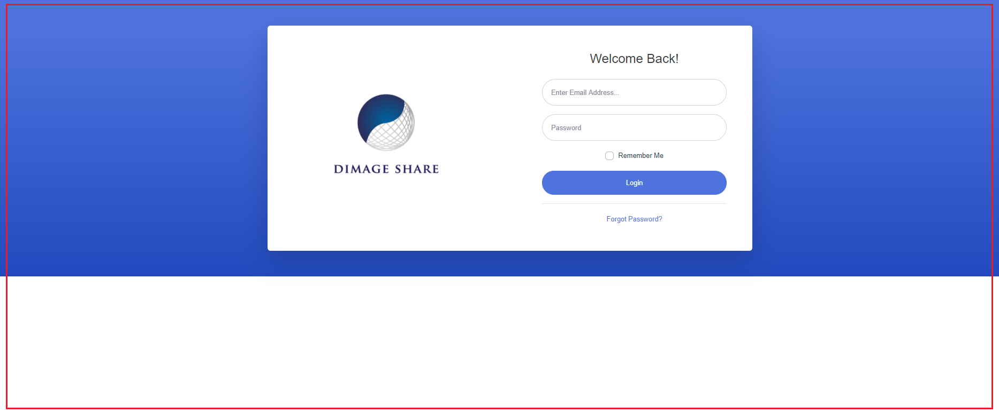

 | Expected
 | Thẻ xanh bao toàn bộ page login

